圖表索引
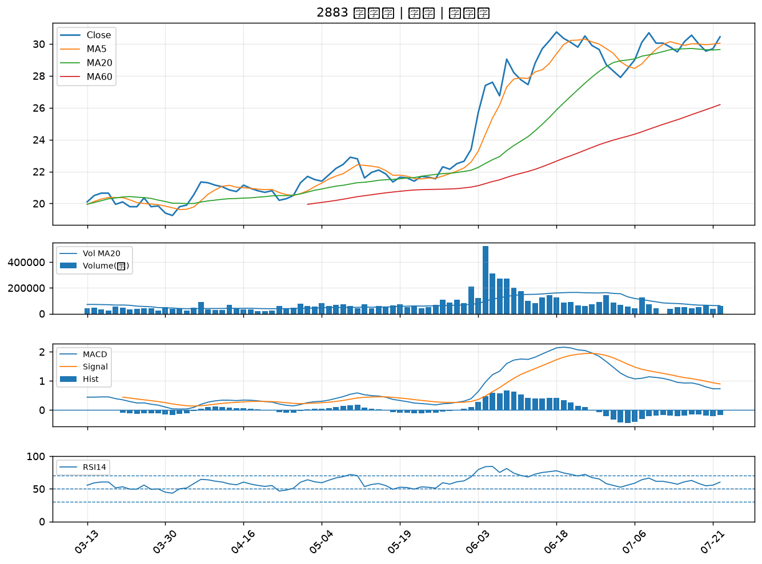
股票代號 | 股票名稱 | 市場 | 買進觀察分級 | 主力突破分數 | 圖表路徑
5490 | 同亨 | 上櫃 | A級 | 6 | output/charts/20260722/5490_同亨.png
2395 | 研華 | 上市 | A級 | 5 | output/charts/20260722/2395_研華.png
2836 | 高雄銀 | 上市 | A級 | 4 | output/charts/20260722/2836_高雄銀.png
2425 | 承啟 | 上市 | A級 | 4 | output/charts/20260722/2425_承啟.png
2542 | 興富發 | 上市 | A級 | 3 | output/charts/20260722/2542_興富發.png
3374 | 精材 | 上櫃 | A級 | 3 | output/charts/20260722/3374_精材.png
6414 | 樺漢 | 上市 | B級 | 5 | output/charts/20260722/6414_樺漢.png
2801 | 彰銀 | 上市 | B級 | 3 | output/charts/20260722/2801_彰銀.png
9919 | 康那香 | 上市 | B級 | 3 | output/charts/20260722/9919_康那香.png
4939 | 亞電 | 上櫃 | B級 | 3 | output/charts/20260722/4939_亞電.png
2880 | 華南金 | 上市 | B級 | 3 | output/charts/20260722/2880_華南金.png
3577 | 泓格 | 上櫃 | B級 | 3 | output/charts/20260722/3577_泓格.png
1467 | 南緯 | 上市 | B級 | 3 | output/charts/20260722/1467_南緯.png
1434 | 福懋 | 上市 | B級 | 2 | output/charts/20260722/1434_福懋.png
3576 | 聯合再生 | 上市 | B級 | 2 | output/charts/20260722/3576_聯合再生.png
2615 | 萬海 | 上市 | B級 | 2 | output/charts/20260722/2615_萬海.png
6243 | 迅杰 | 上市 | B級 | 2 | output/charts/20260722/6243_迅杰.png
3413 | 京鼎 | 上市 | B級 | 2 | output/charts/20260722/3413_京鼎.png
4566 | 時碩工業 | 上市 | B級 | 2 | output/charts/20260722/4566_時碩工業.png
9938 | 百和 | 上市 | B級 | 2 | output/charts/20260722/9938_百和.png
1326 | 台化 | 上市 | B級 | 1 | output/charts/20260722/1326_台化.png
1303 | 南亞 | 上市 | B級 | 1 | output/charts/20260722/1303_南亞.png
1301 | 台塑 | 上市 | B級 | 1 | output/charts/20260722/1301_台塑.png
2834 | 臺企銀 | 上市 | B級 | 1 | output/charts/20260722/2834_臺企銀.png
3706 | 神達 | 上市 | B級 | 1 | output/charts/20260722/3706_神達.png
5871 | 中租-KY | 上市 | B級 | 1 | output/charts/20260722/5871_中租-KY.png
4513 | 福裕 | 上櫃 | B級 | 1 | output/charts/20260722/4513_福裕.png
4534 | 慶騰 | 上櫃 | B級 | 1 | output/charts/20260722/4534_慶騰.png
9939 | 宏全 | 上市 | B級 | 1 | output/charts/20260722/9939_宏全.png
2883 | 凱基金 | 上市 | B級 | 0 | output/charts/20260722/2883_凱基金.png

5490 同亨｜A級
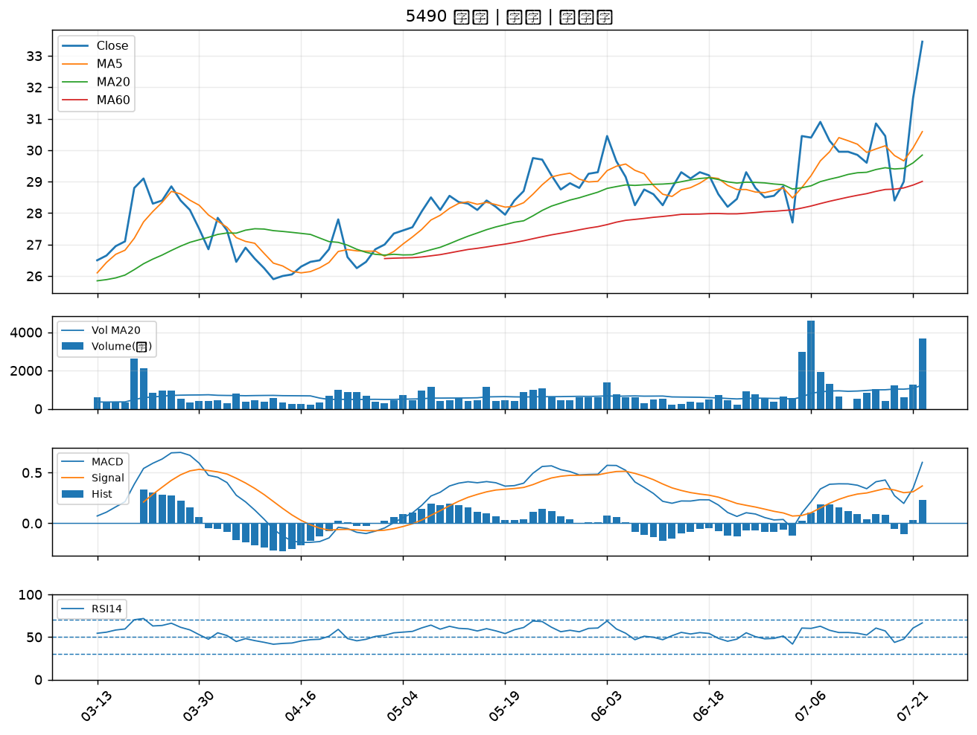

2395 研華｜A級
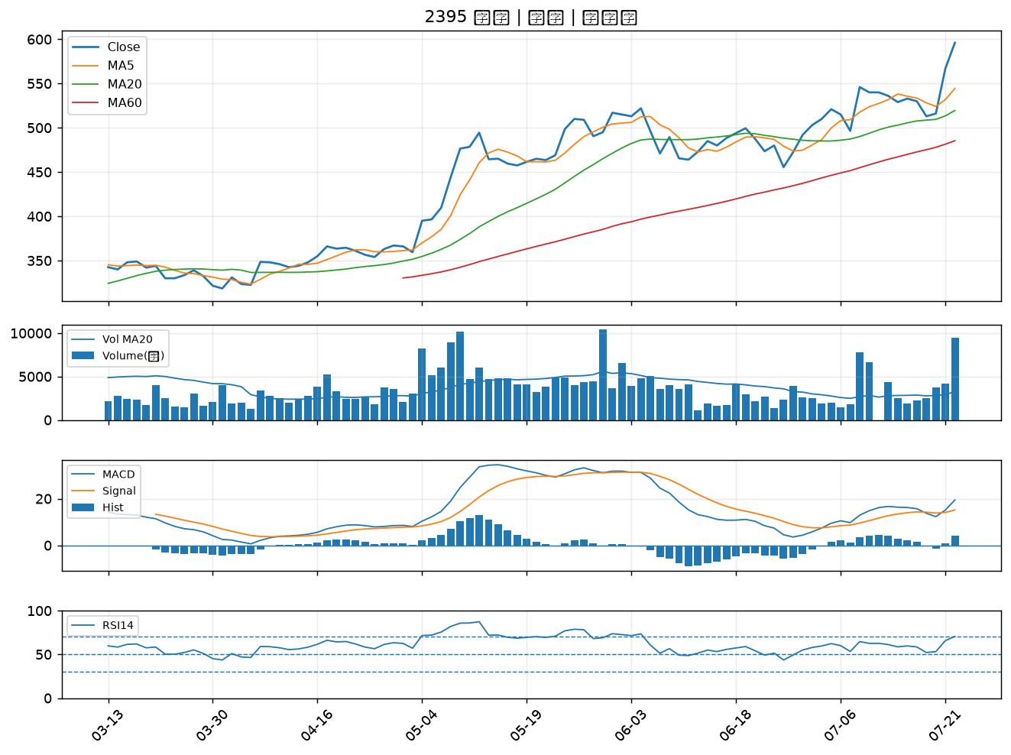

2836 高雄銀｜A級
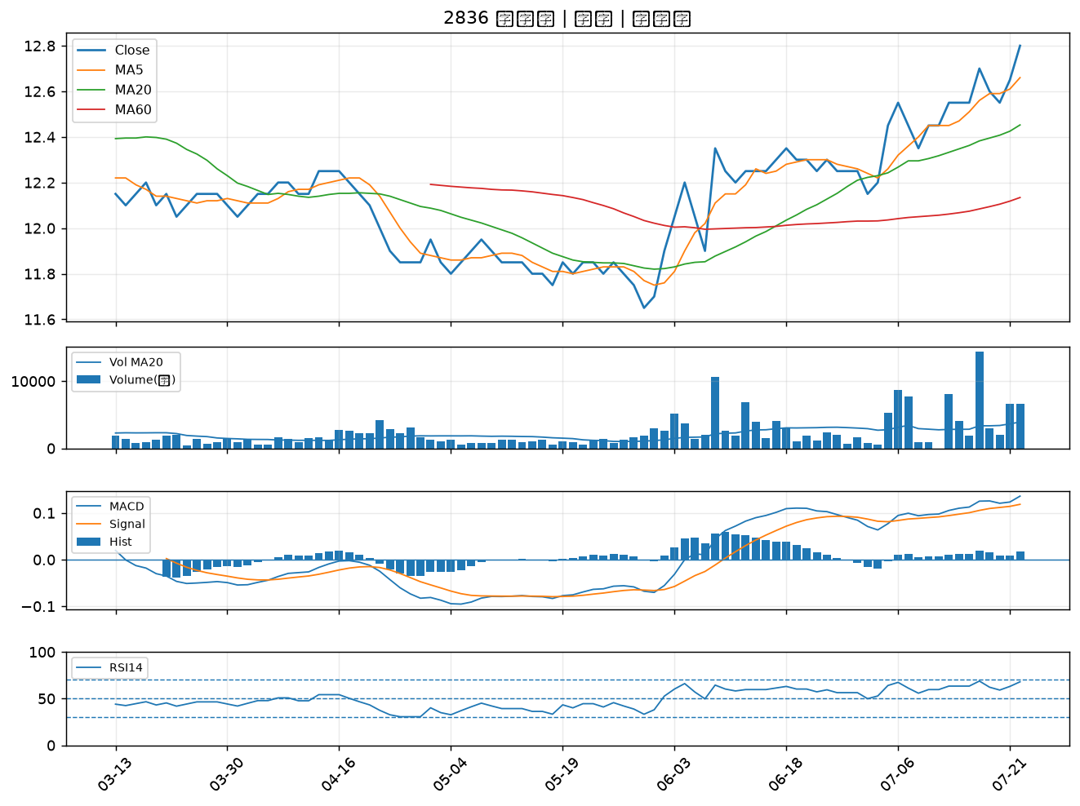

2425 承啟｜A級
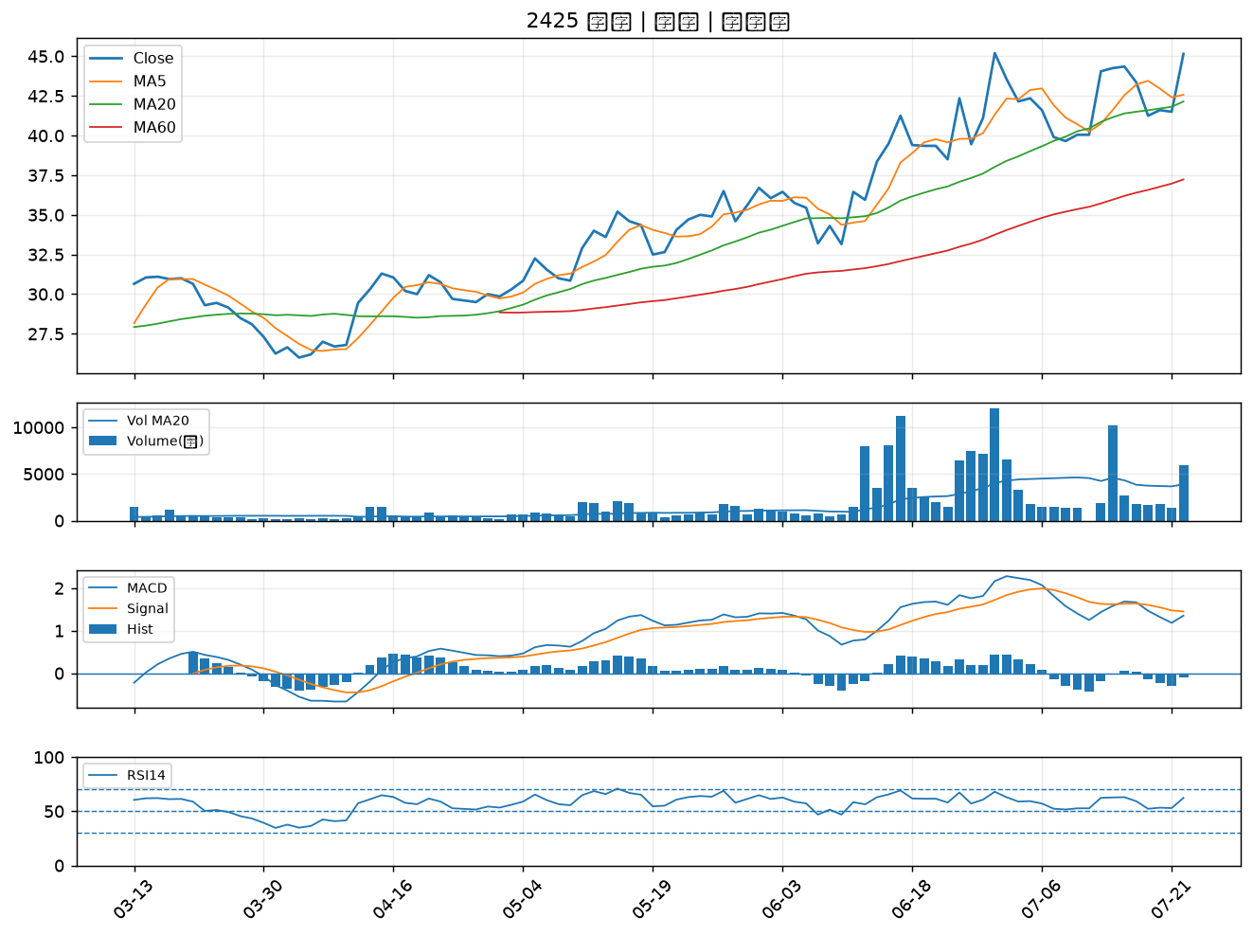

2542 興富發｜A級
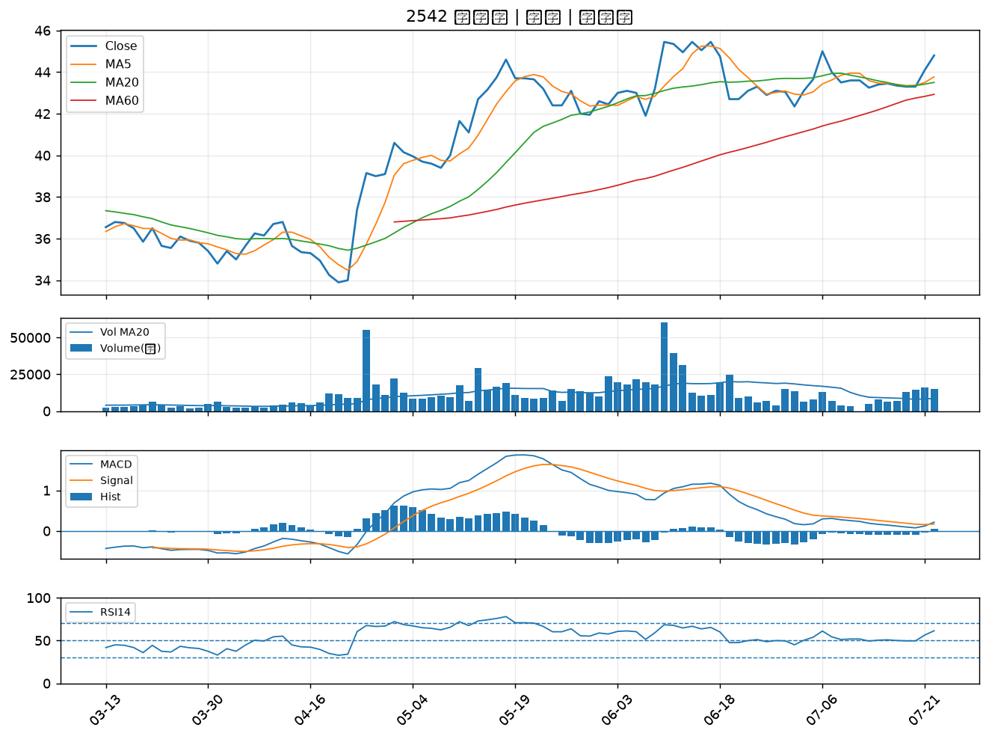

3374 精材｜A級
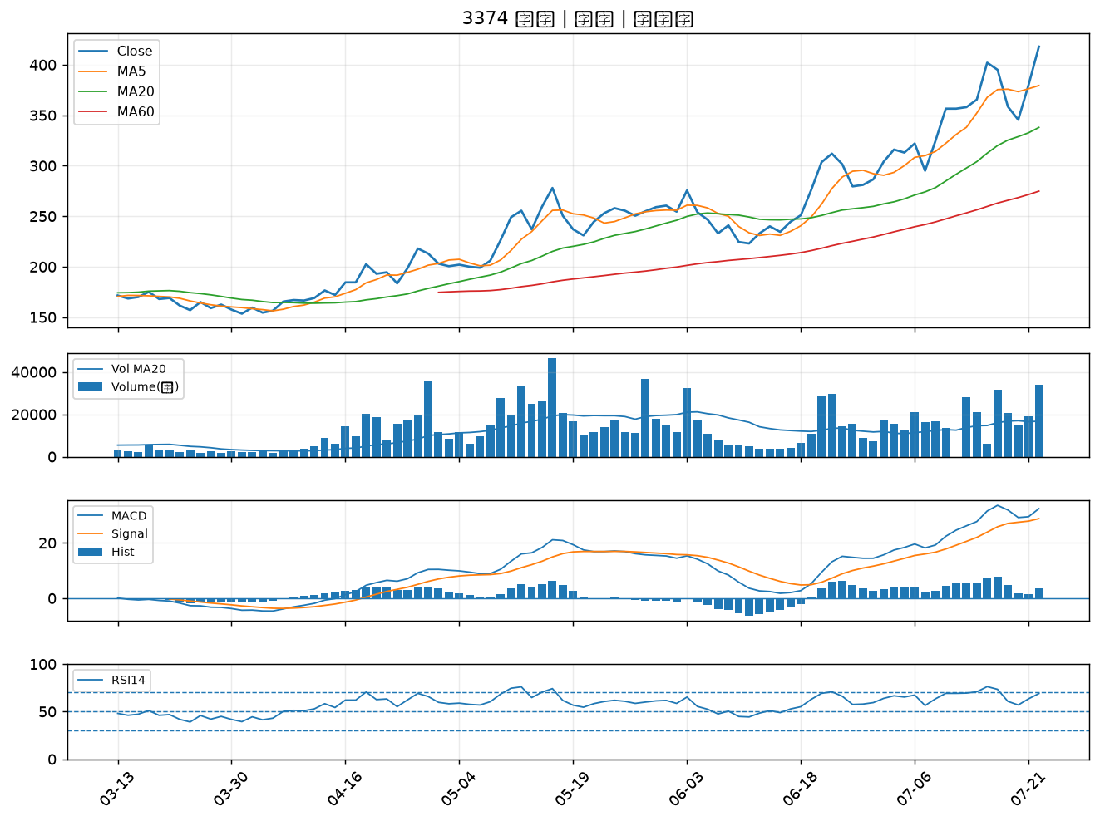

6414 樺漢｜B級
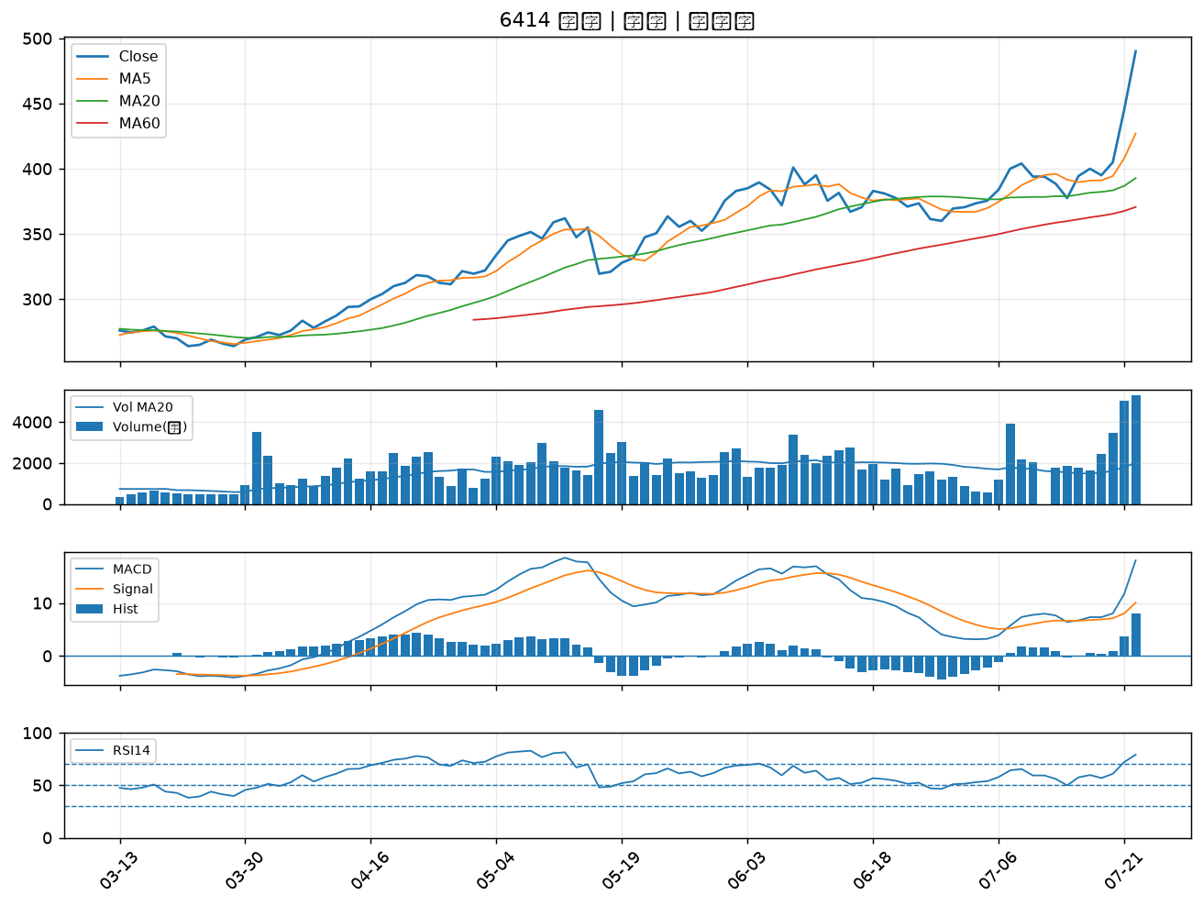

2801 彰銀｜B級
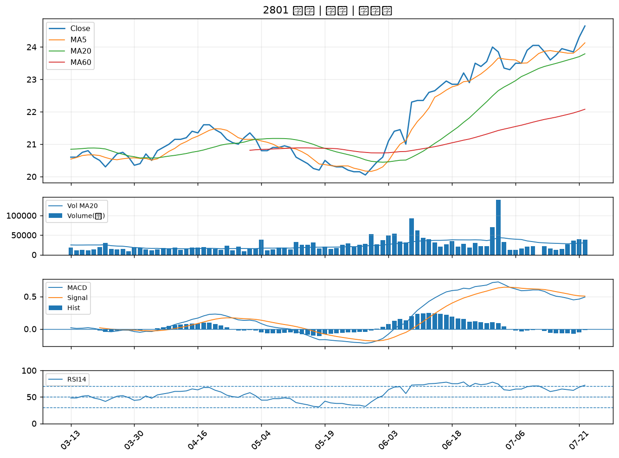

9919 康那香｜B級
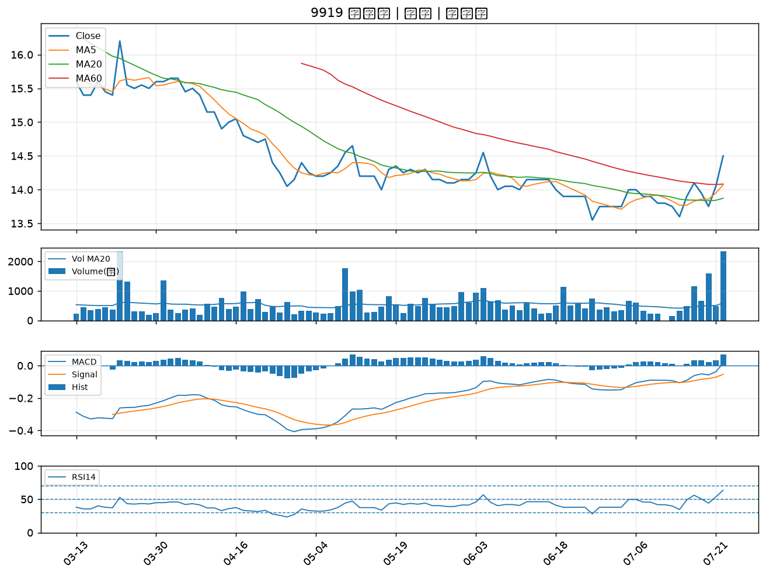

4939 亞電｜B級
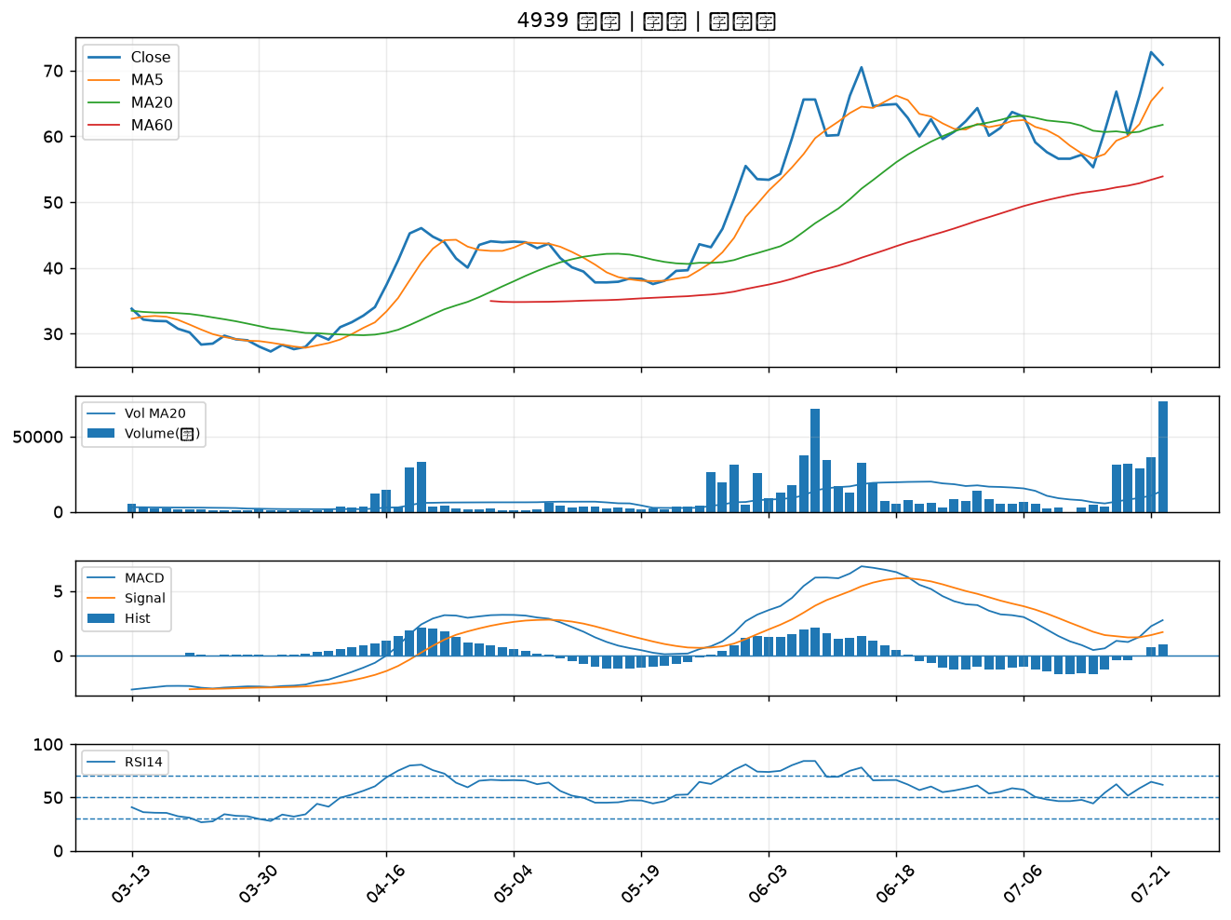

2880 華南金｜B級
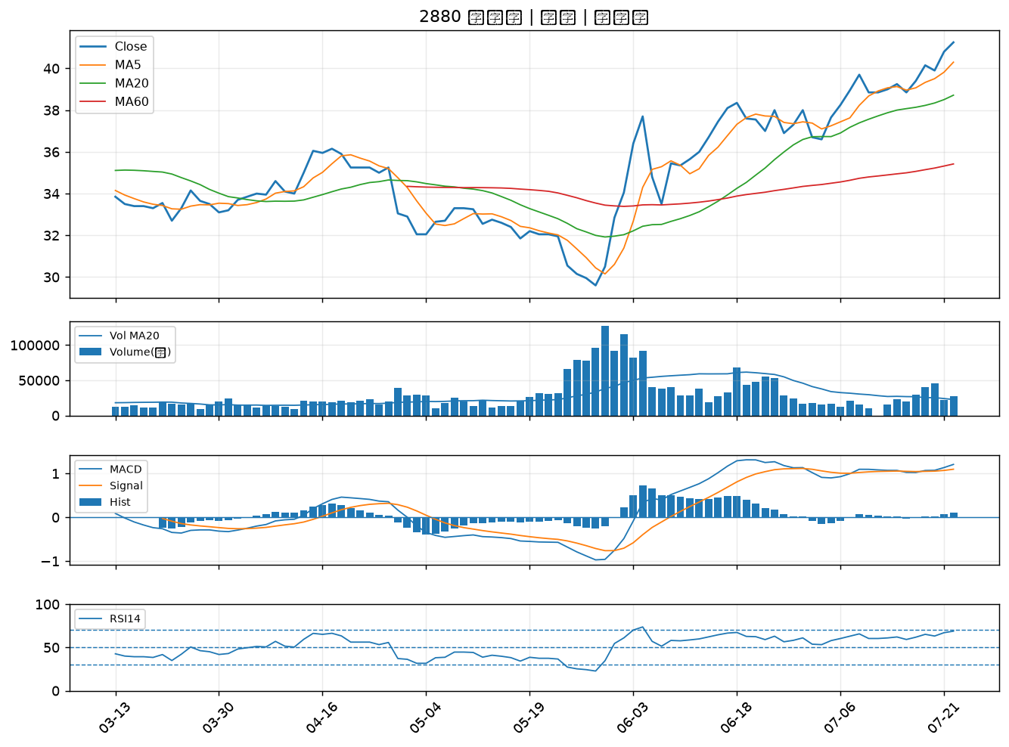

3577 泓格｜B級
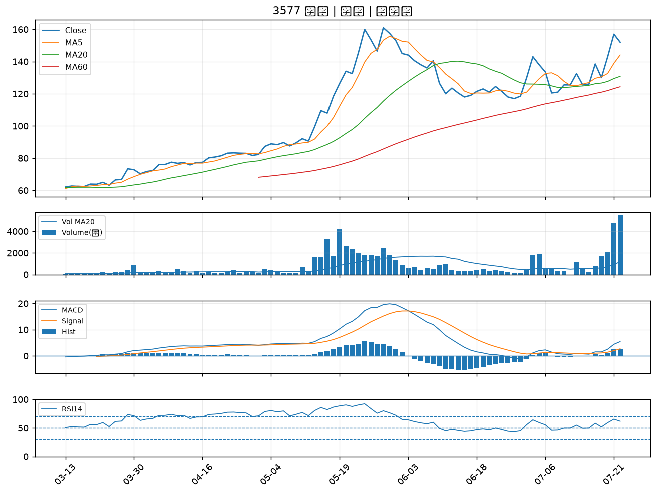

1467 南緯｜B級
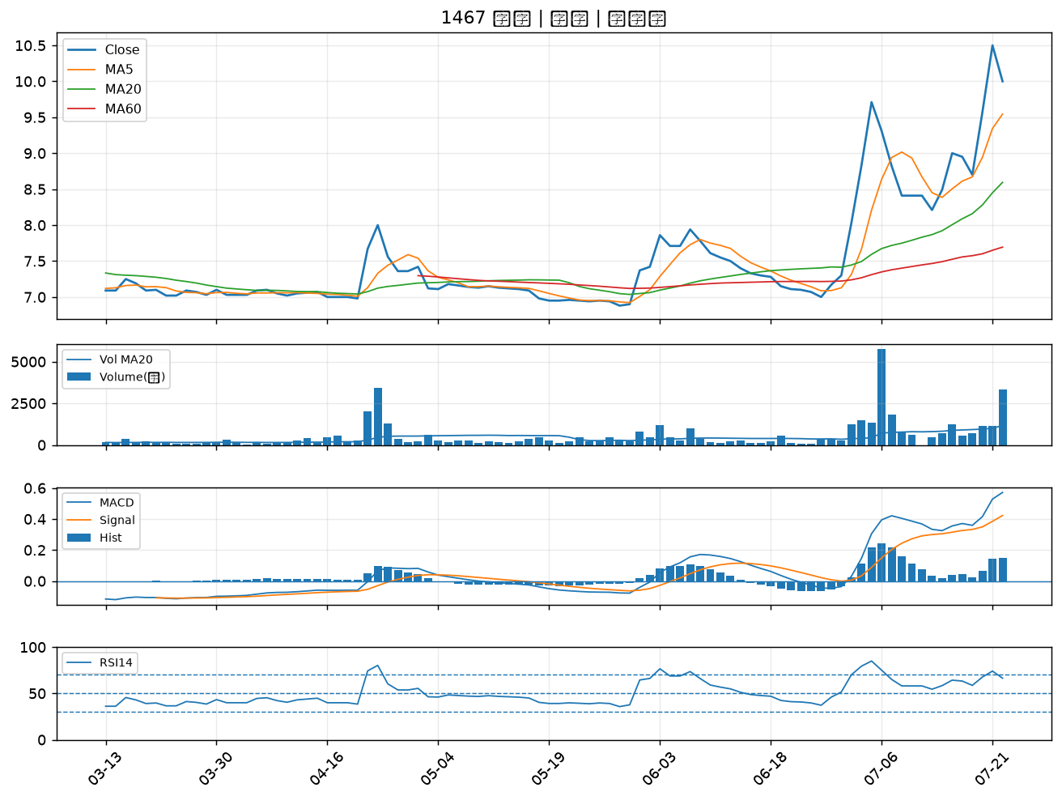

1434 福懋｜B級
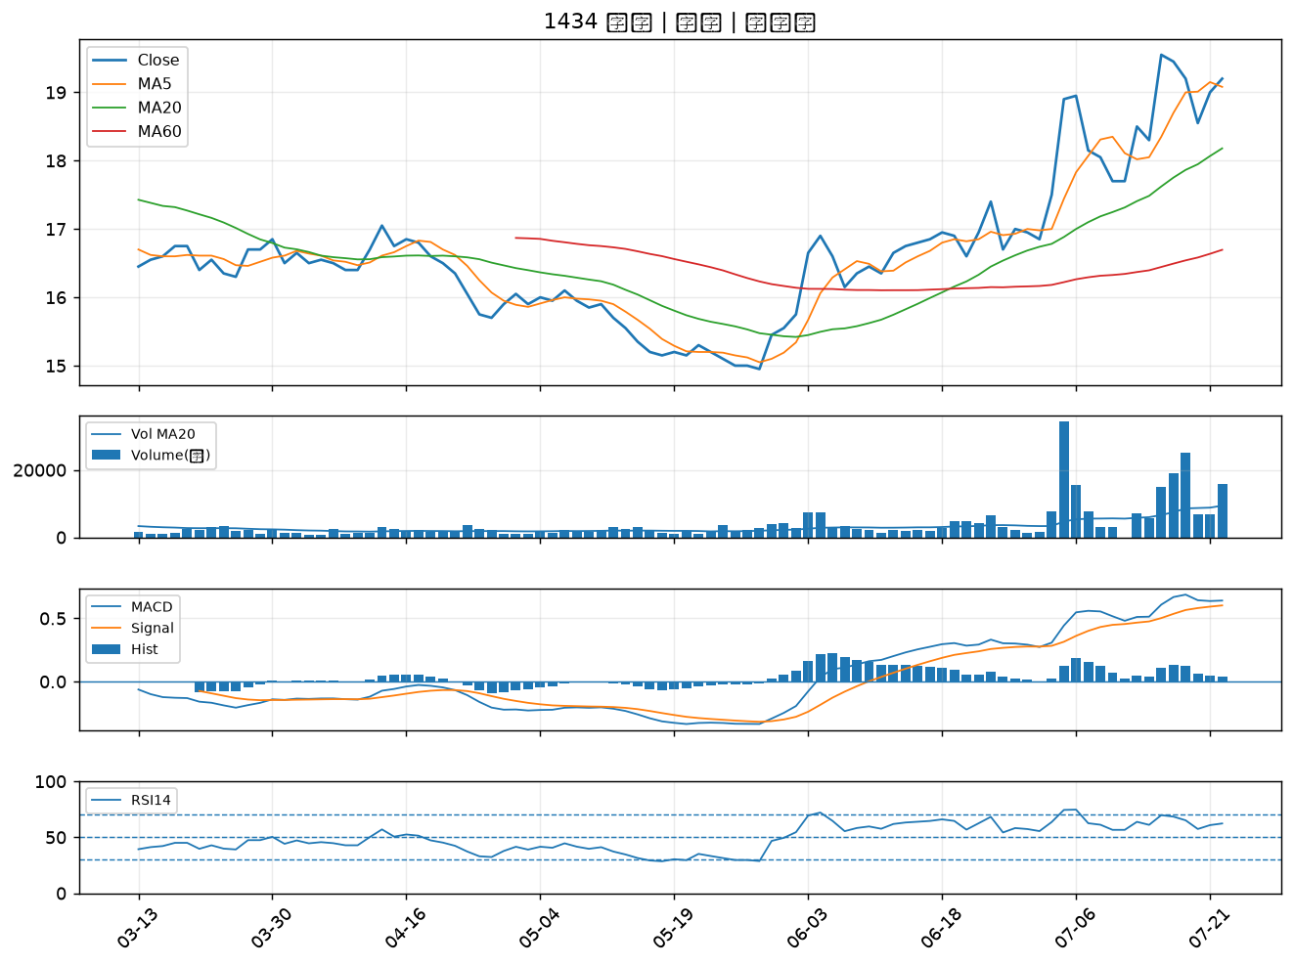

3576 聯合再生｜B級
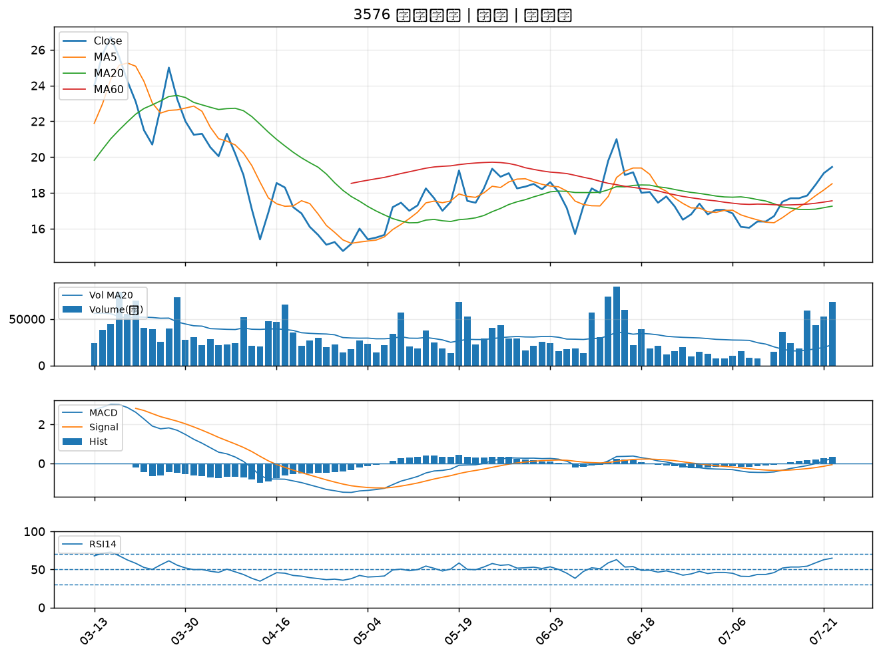

2615 萬海｜B級
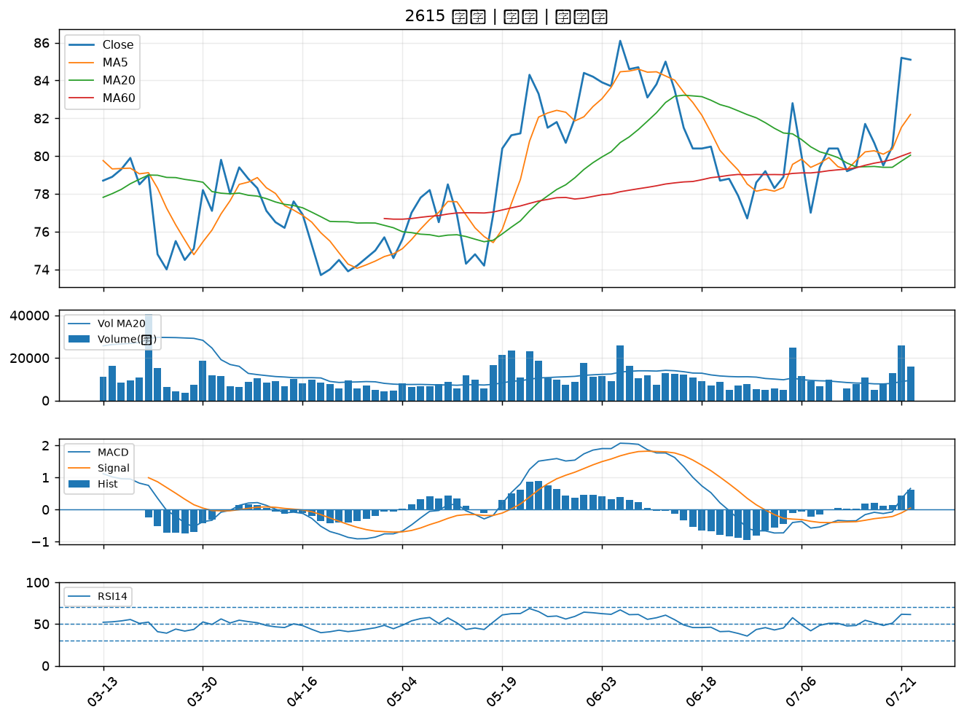

6243 迅杰｜B級
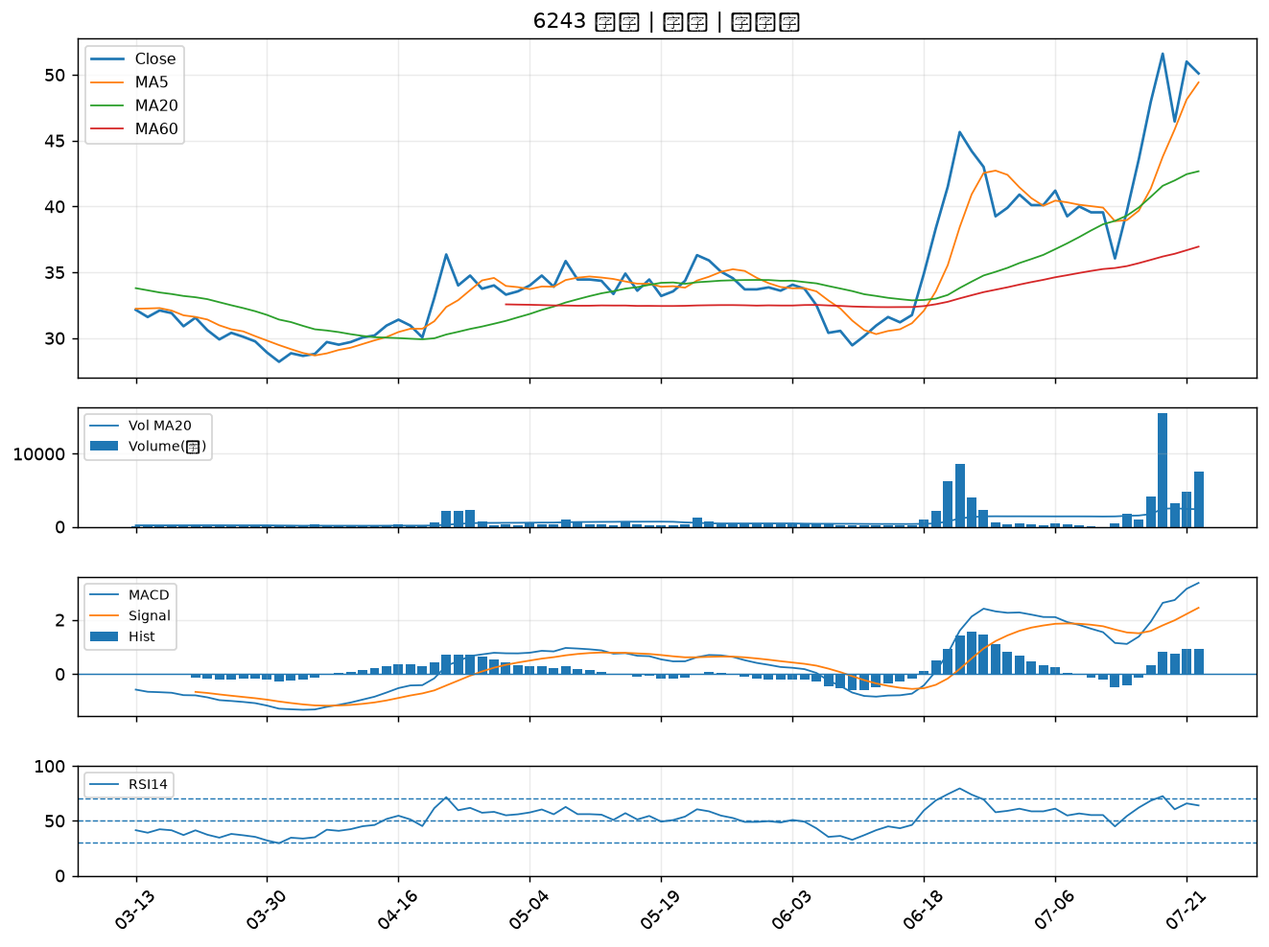

3413 京鼎｜B級
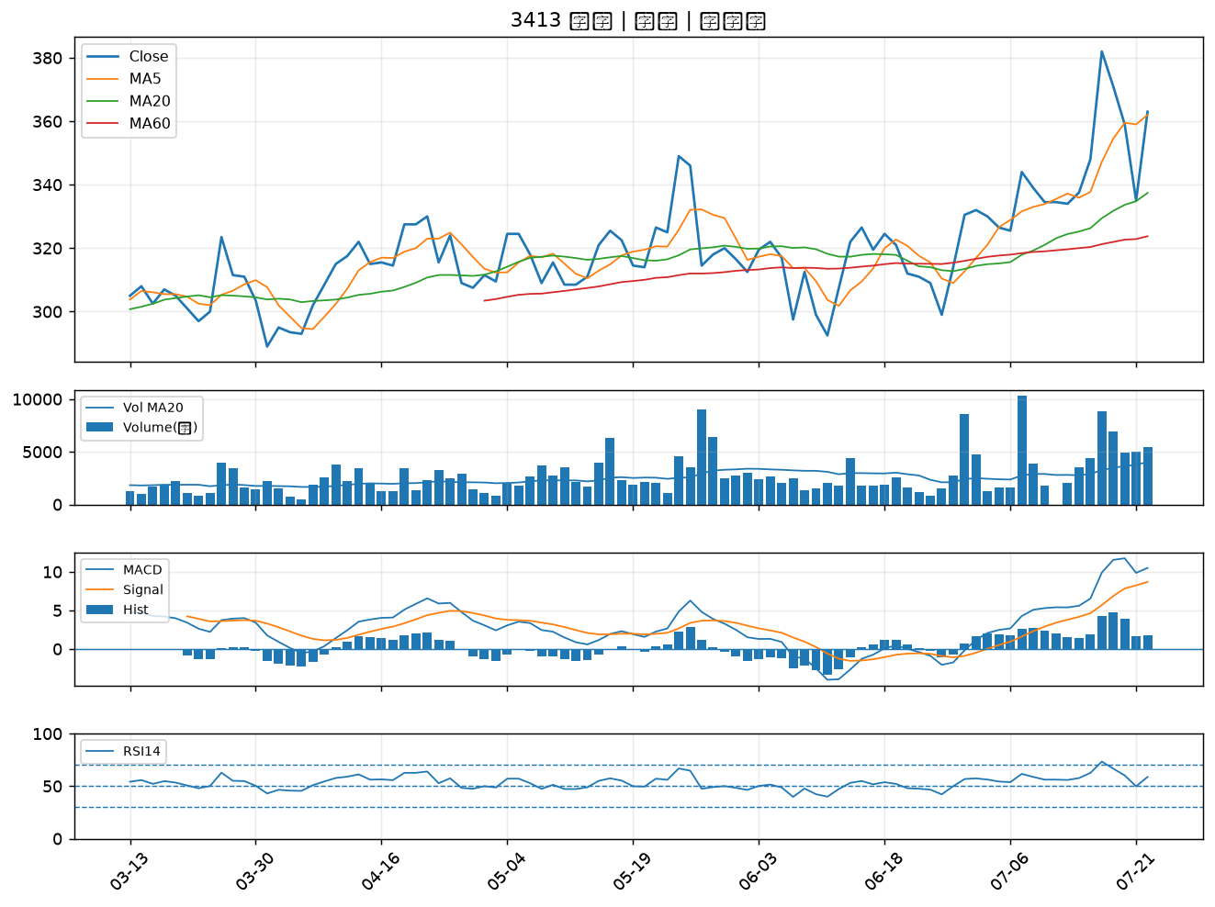

4566 時碩工業｜B級
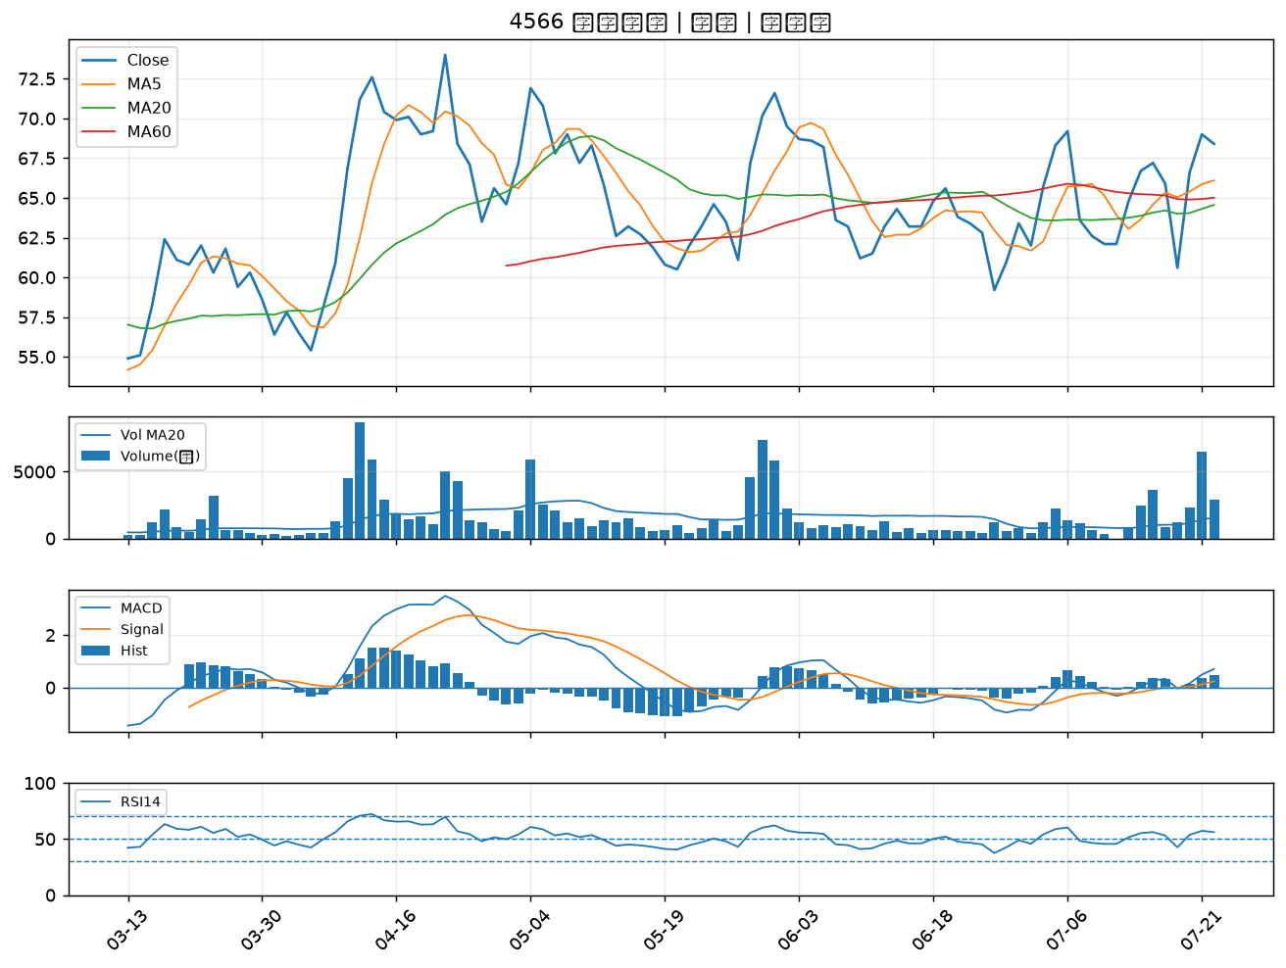

9938 百和｜B級
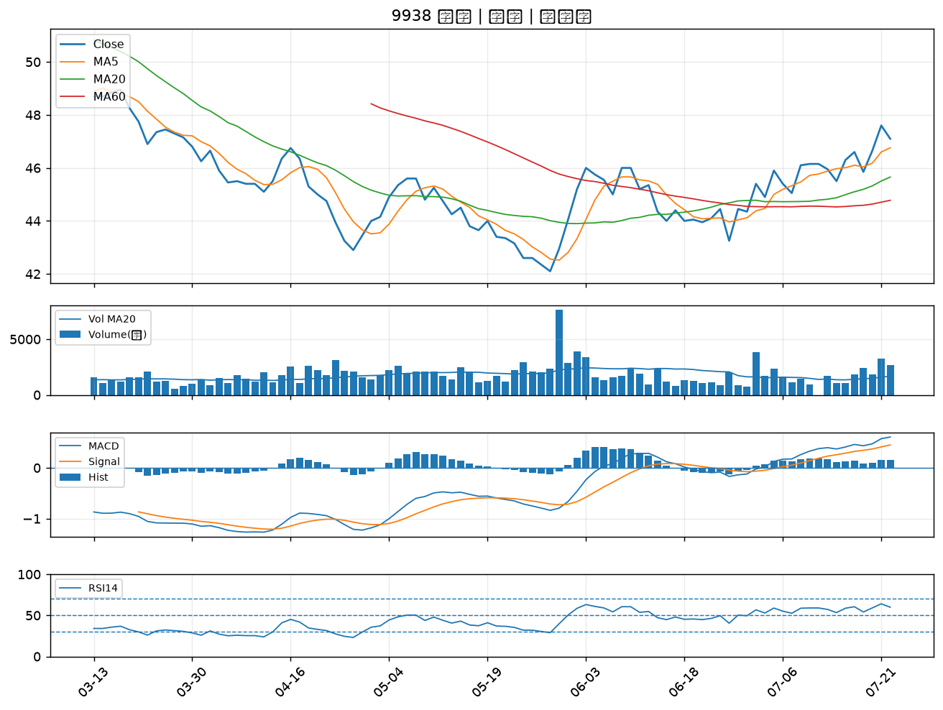

1326 台化｜B級
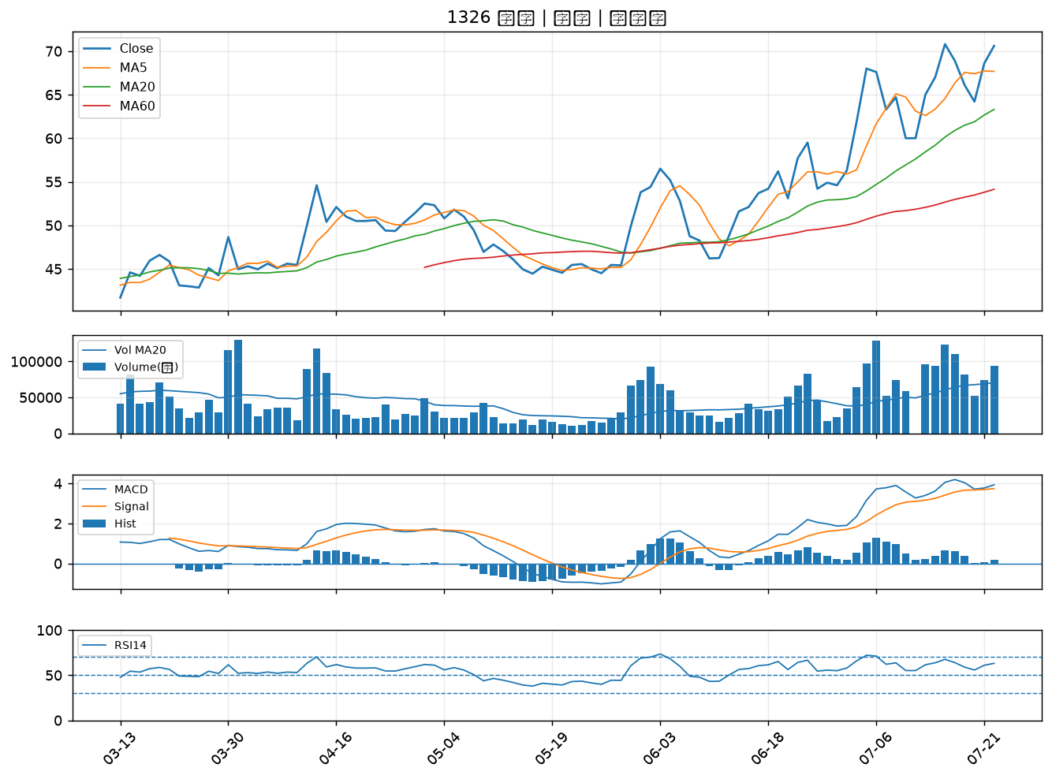

1303 南亞｜B級
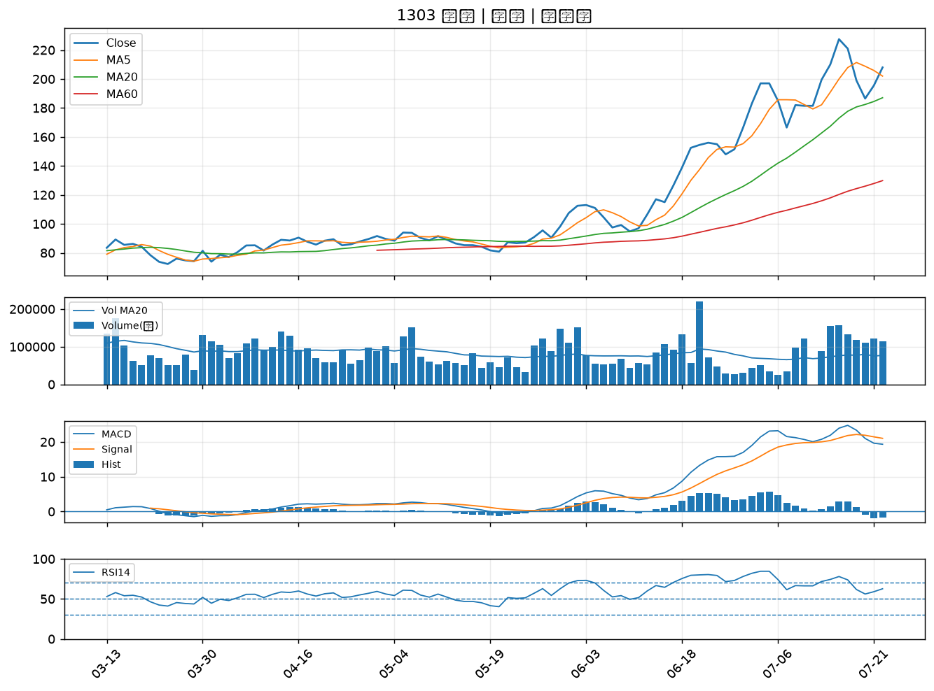

1301 台塑｜B級
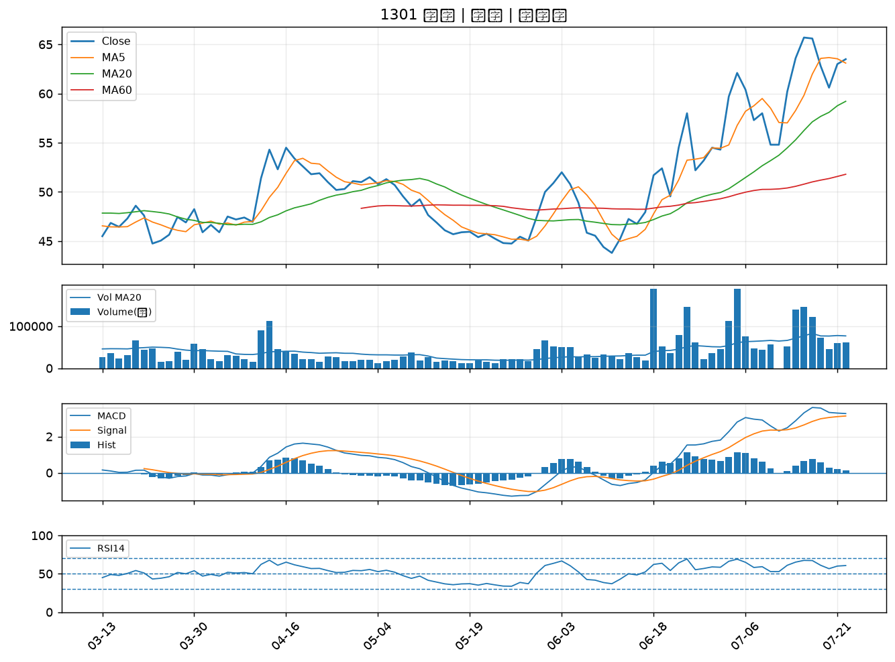

2834 臺企銀｜B級
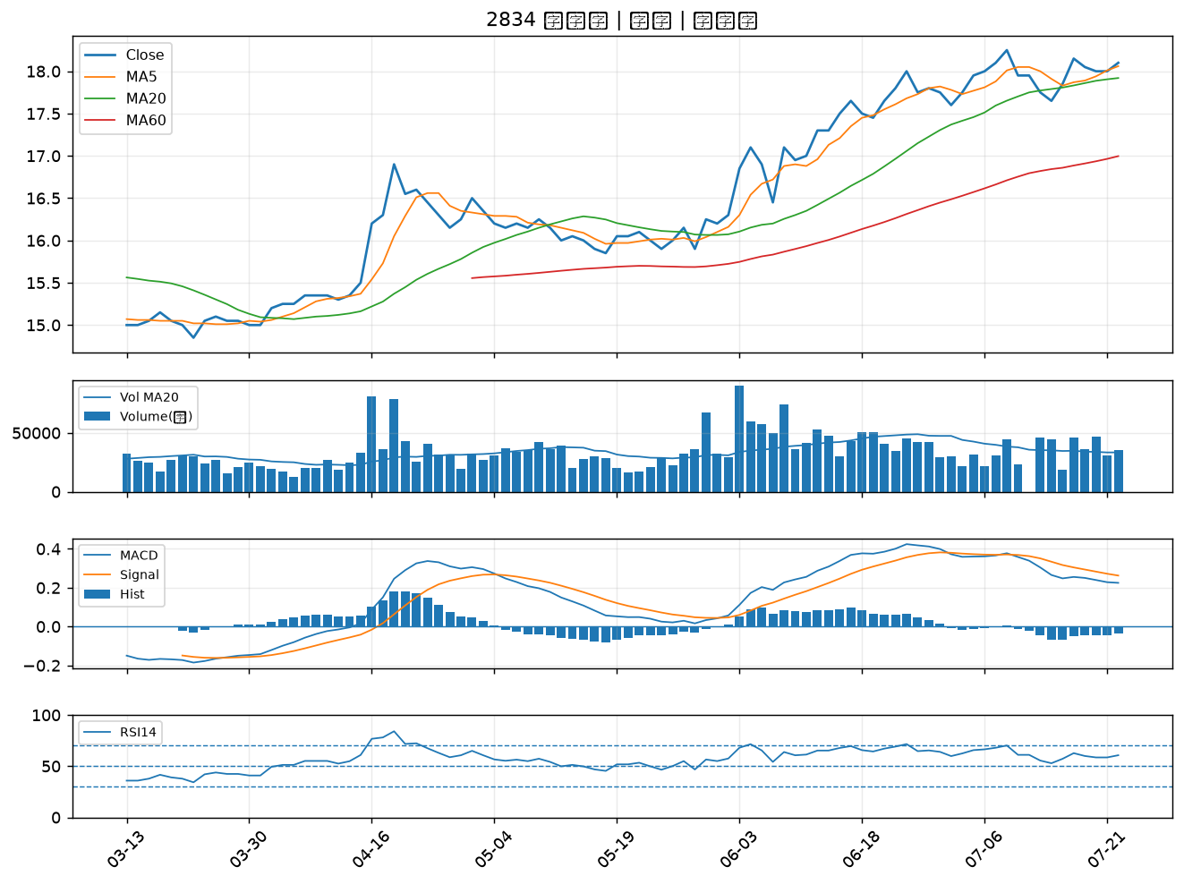

3706 神達｜B級
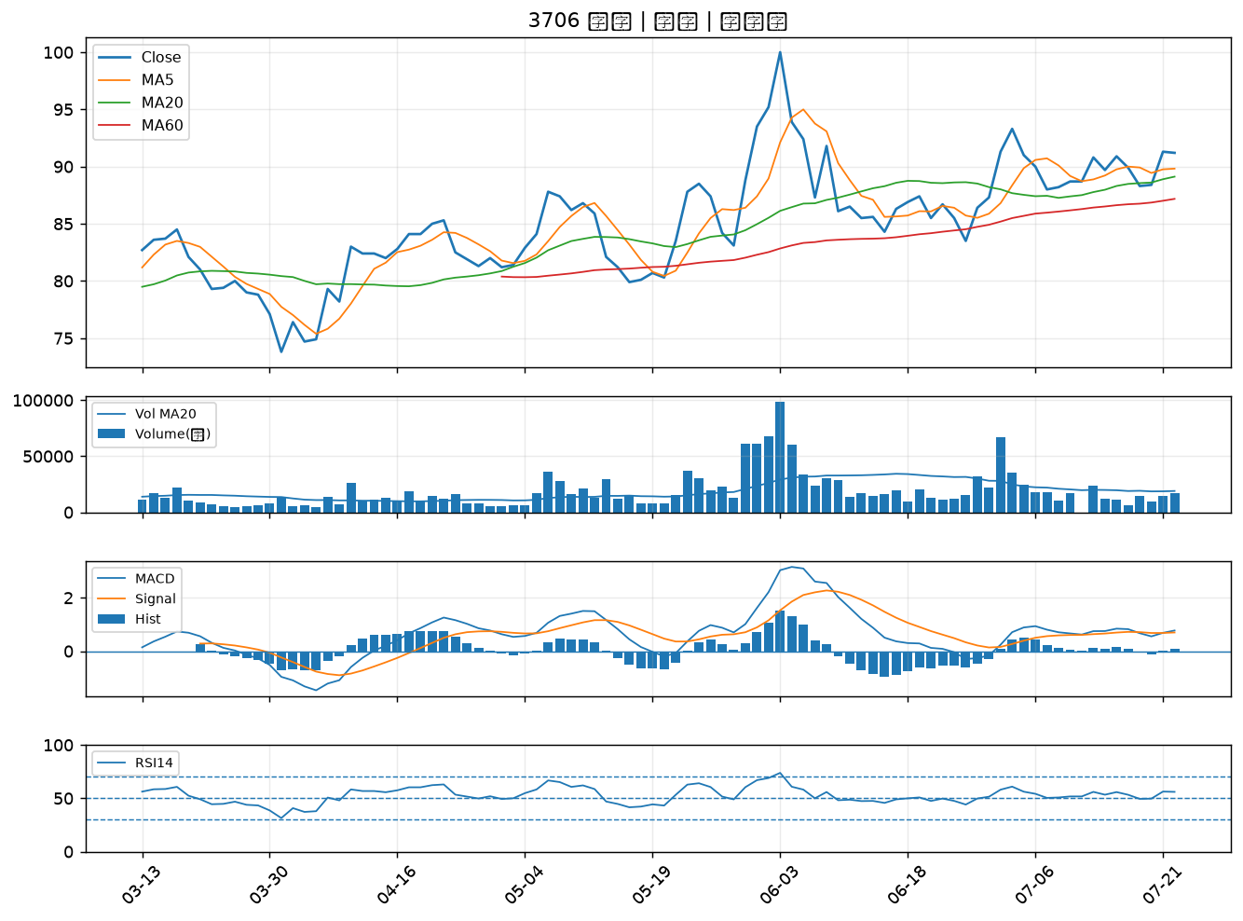

5871 中租-KY｜B級
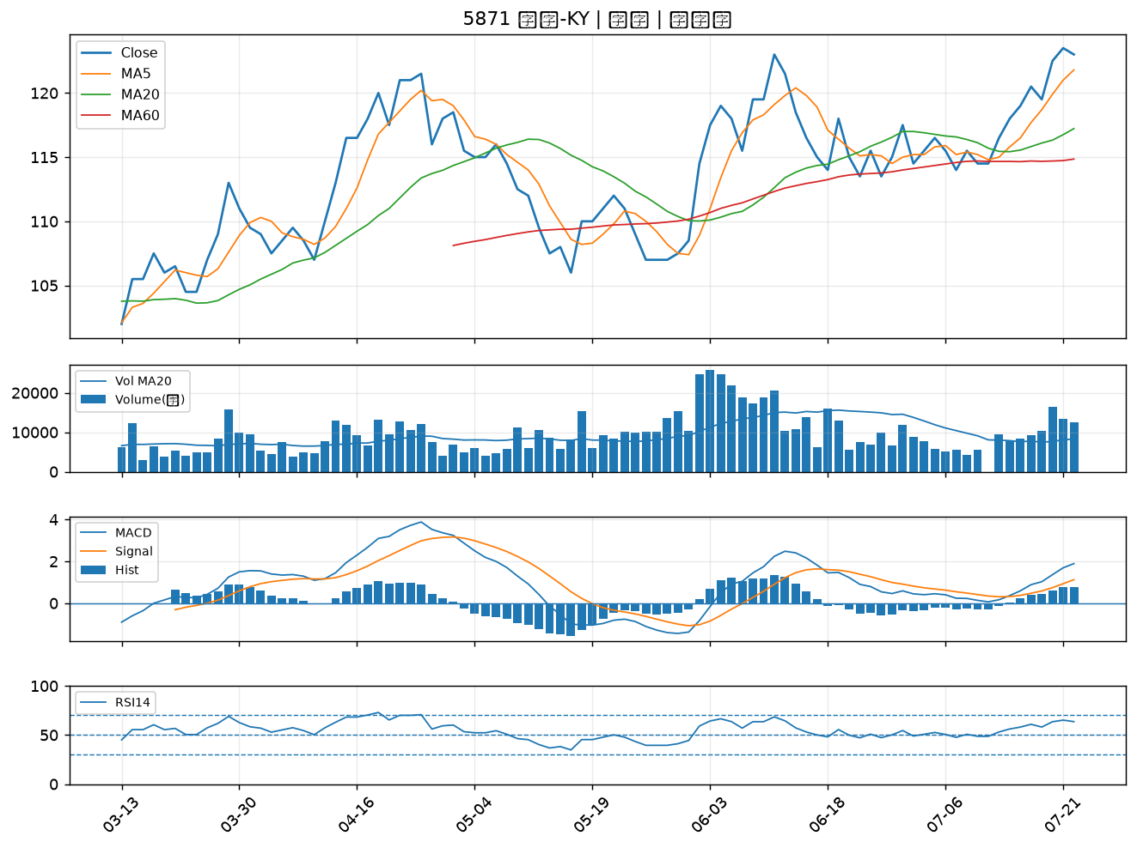

4513 福裕｜B級
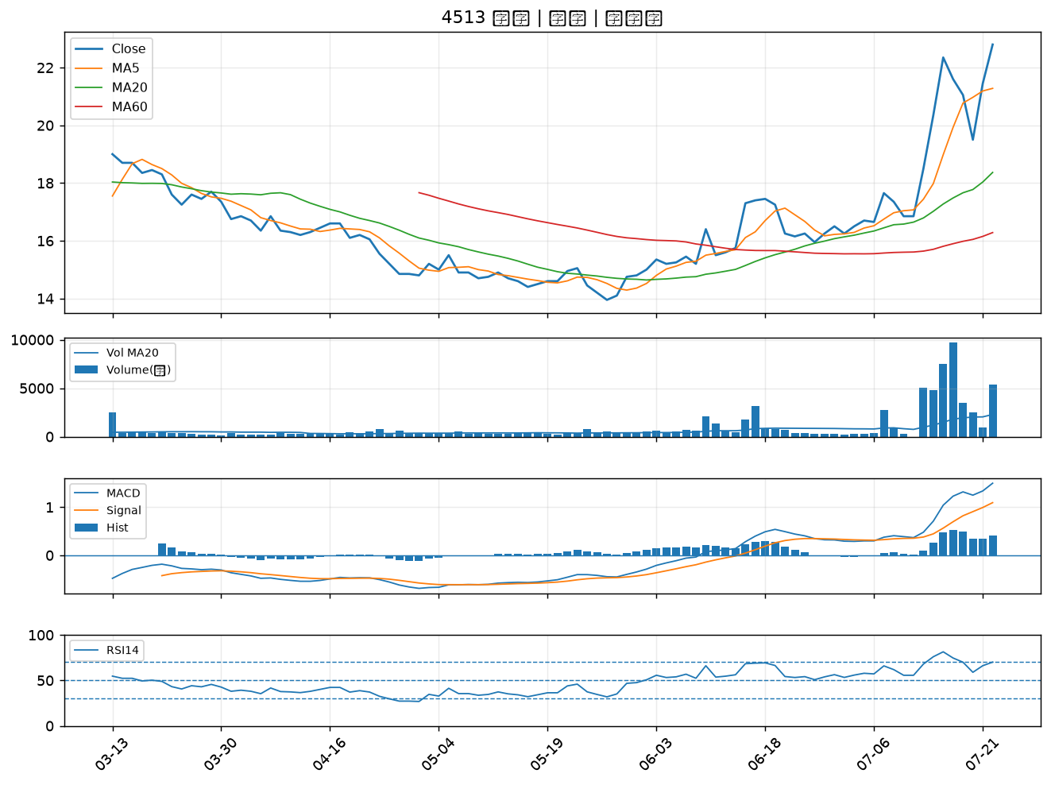

4534 慶騰｜B級
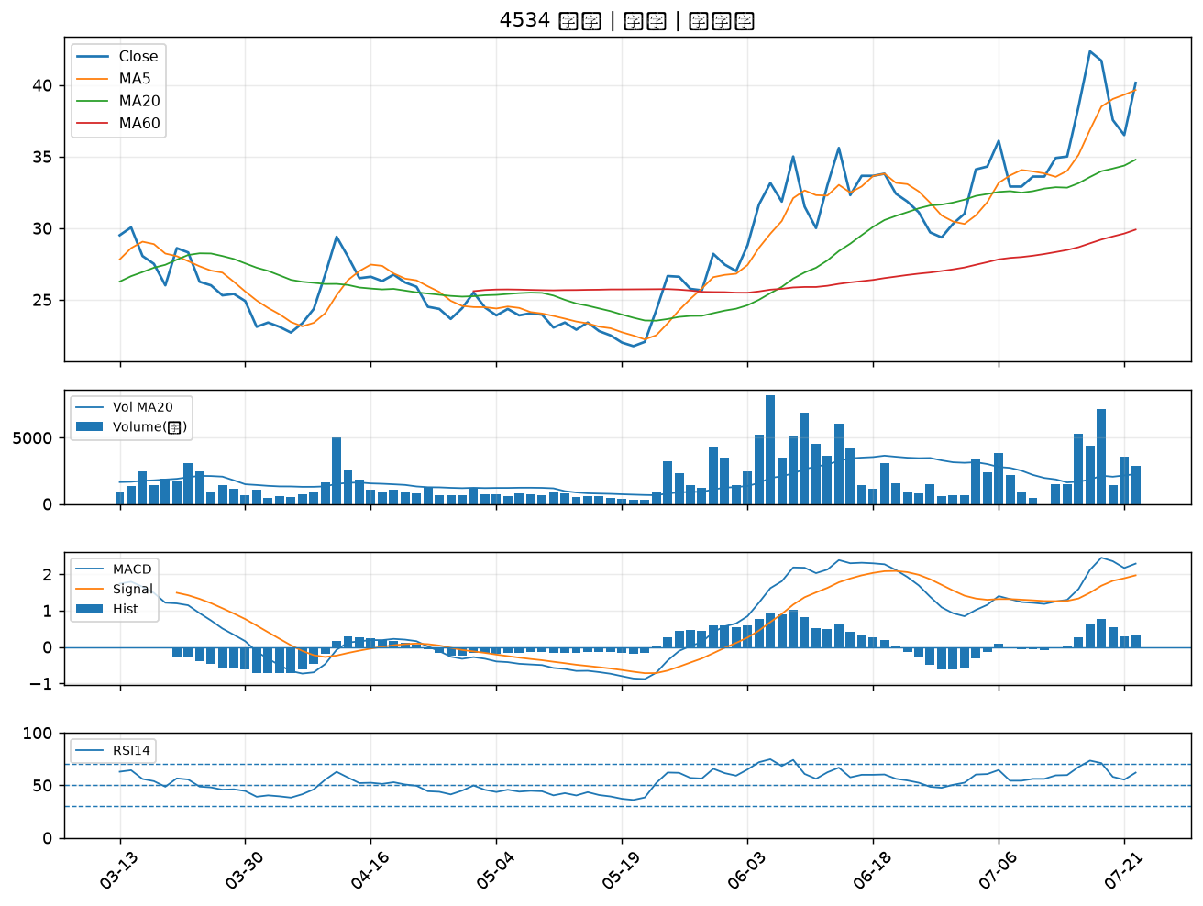

9939 宏全｜B級
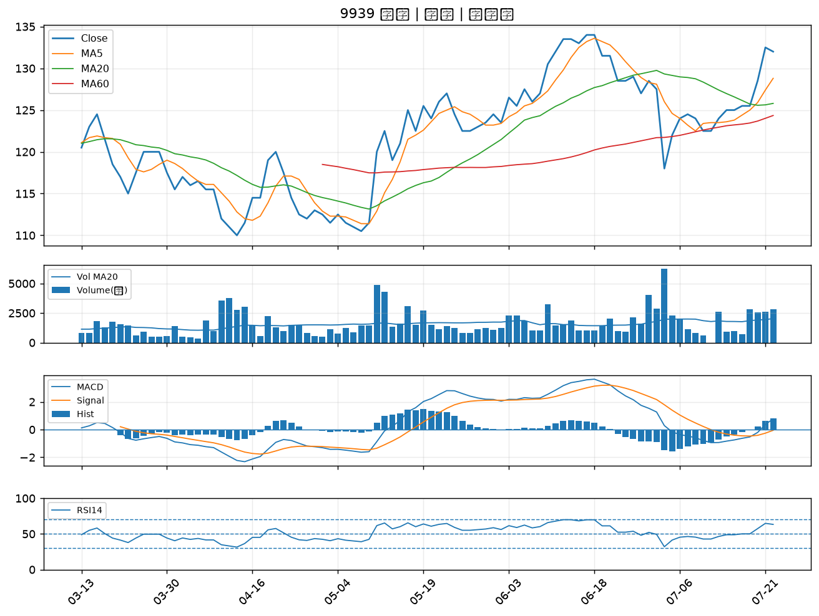

2883 凱基金｜B級

